ケージの大きさ
飼養施設に備える設備の構造及び規模について
（色付きの枠内に必要事項を入力して、該当する☐をクリックしてチェックを付けてください。）

（１） | 飼養・保管する犬猫の種別を選択し、品種、体長及び体高を入力して下さい。
 |  | 動物種 | 品種 |  |  | 体長 |  | 体高
 | (例) | 犬 | トイ・プードル |  |  | 27 | cm | 26 | cm
 | ① |  |  |  |  |  | cm |  | cm
 | ② |  |  |  |  |  | cm |  | cm
 | ③ |  |  |  |  |  | cm |  | cm
 | ④ |  |  |  |  |  | cm |  | cm
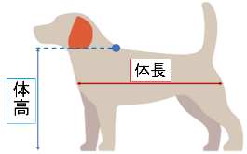
 |  |  |  | 体長は「胸骨端から坐骨端までの長さ」、体高は「地面からき甲部（肩甲骨の上端部）までの垂直距離」のことを指す。

（２） | 飼養施設で用いているケージはどちらのタイプですか。チェック☑を付けてください。
 | （傷病動物や一時的な保管等の特別な事情がある場合は除きます。）
 |  | 【運動スペース分離型（分離型）】 |  |  |  |  | 【運動スペース一体型（一体型）】

 | 寝床や休息場所となるケージと運動をさせるスペースを分離するタイプ |  |  |  |  | 寝床や休息場所と運動をさせるスペースを含む飼養設備のタイプ

 | 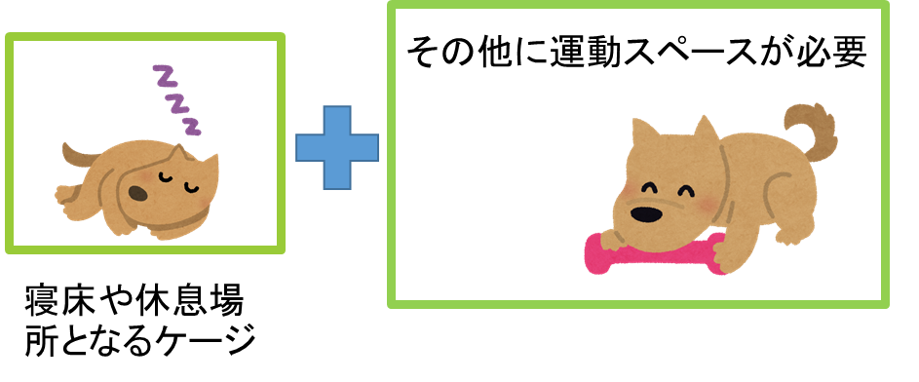 |  |  |  |  | 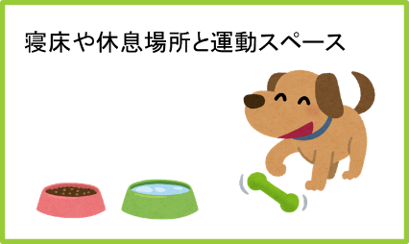

 | 繁殖時：親と子全頭分の面積を確保 （例：３頭の子と同居する場合は４頭分の面積） |  |  |  |  | 繁殖時：親１頭分の面積を確保 （子は頭数に算定しなくてよい。）

（３） | （２）で【運動スペース分離型（分離型）】を選択した方は
 | 基準となるケージ（分離型のケージ）の他に運動スペースが必要となります。

 | 基準となるケージの大きさは以下の数値以上となります。
 | 自動計算で表示されますので確認して下さい。
 |  |  | タテ |  | ヨコ |  | 面積 |  | 高さ |  | 段数（猫）
 | 基準となるケージの大きさ | (例) | 54 | cm | 41 | cm | 0.22 | ㎡ | 52 | cm | -
 |  | ① | 0 | cm | 0 | cm | 0.00 | ㎡ | 0 | cm | -
 |  | ② | 0 | cm | 0 | cm | 0.00 | ㎡ | 0 | cm | -
 |  | ③ | 0 | cm | 0 | cm | 0.00 | ㎡ | 0 | cm | -
 |  | ④ | 0 | cm | 0 | cm | 0.00 | ㎡ | 0 | cm | -

犬
猫
 | 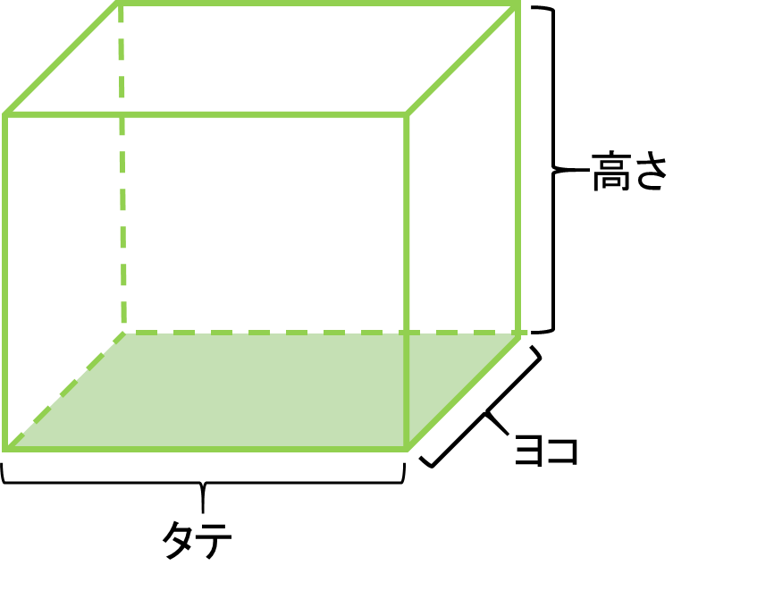 |  |  |  |  | 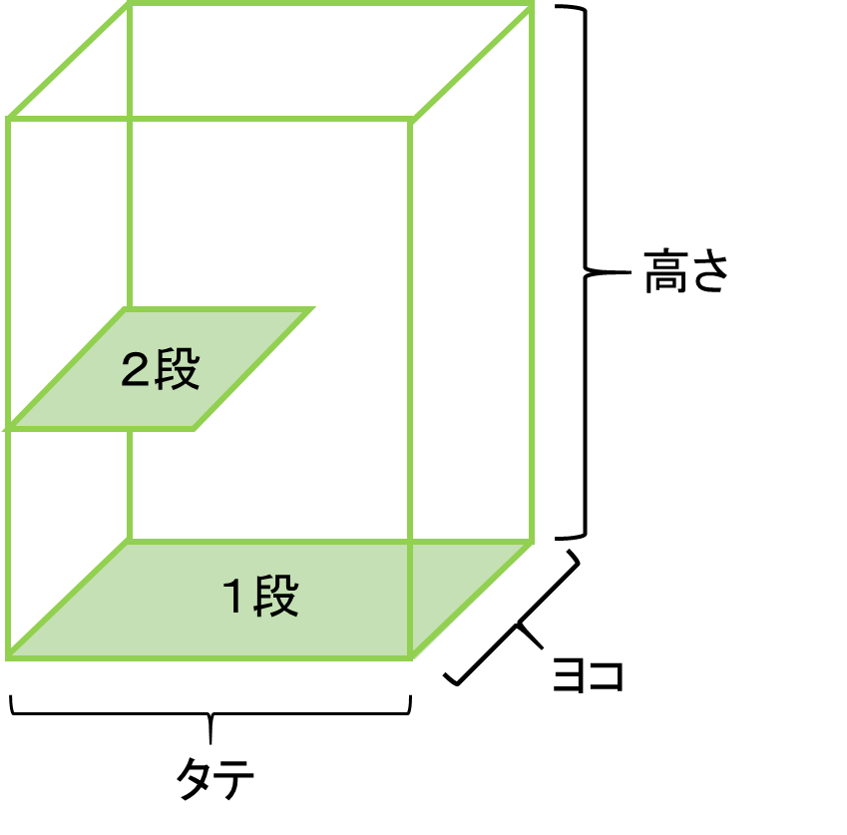

 | 運動スペースの大きさは以下の数値以上となります。（一体型ケージと同じ広さ以上）
 | 自動計算で表示されますので確認して下さい。
 |  |  | 面積 |  | 高さ
 | 運動スペースの大きさ | (例) | 1.31 | ㎡ | 52 | cm
 |  | ① |  | ㎡ |  | cm
 |  | ② |  | ㎡ |  | cm
 |  | ③ |  | ㎡ |  | cm
 |  | ④ |  | ㎡ |  | cm

 | 複数飼養する場合
 |  | 犬 |  |  |  |  | 猫
 | 分離型ケージの大きさ | 床面積： | 各個体に対する基準となるケージ（分離型のケージ）の合計 |  |  |  | 床面積： | 各個体に対する基準となるケージ（分離型のケージ）の合計

 |  | 高さ： | 最も体高のある個体の２倍以上の高さ |  |  |  | 高さ： | 最も体高のある個体の３倍以上の高さ
 | 運動スペースの大きさ | 基準となるケージ（分離型ケージ）の３倍×頭数以上の床面積 |  |  |  |  | 基準となるケージ（分離型のケージ）×頭数以上の床面積

（４） | （２）で【運動スペース一体型（一体型）】を選択した方は、ケージの大きさは以下の数値以上となります。
 | 自動計算で表示されますので確認して下さい。
 |  |  | 面積 |  | 高さ |  | 段数（猫）
 | 一体型ケージの大きさ | (例) | 1.31 | ㎡ | 52 | cm | -
 |  | ① |  | ㎡ |  | cm | -
 |  | ② |  | ㎡ |  | cm | -
 |  | ③ |  | ㎡ |  | cm | -
 |  | ④ |  | ㎡ |  | cm | -

 | 一体型ケージの大きさ
 | 犬 |  |  |  |  | 猫
 | 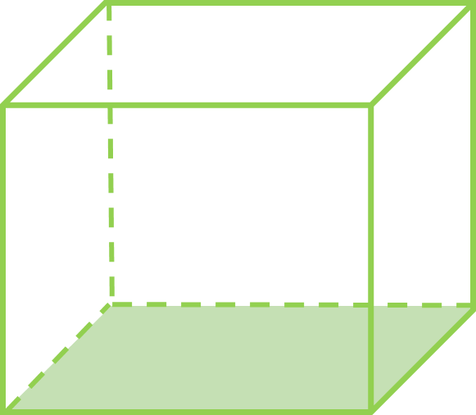 |  |  |  |  | 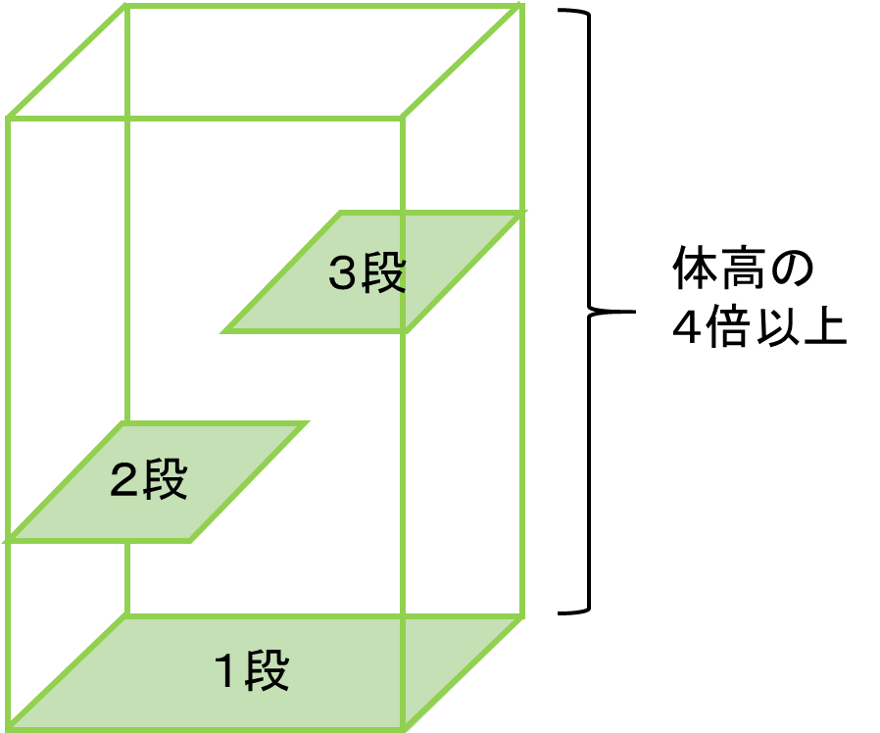

×６
×２

 | 基準となるケージ（分離型ケージ）の６倍以上の床面積 |  |  |  |  | 基準となるケージ（分離型のケージ）の２倍以上の床面積
 |  |  |  |  |  | 体高の４倍以上の高さ
 |  |  |  |  |  | ２つ以上の棚を設け３段以上の構造

 | 複数飼養する場合
 | 犬 |  |  |  |  | 猫
 | 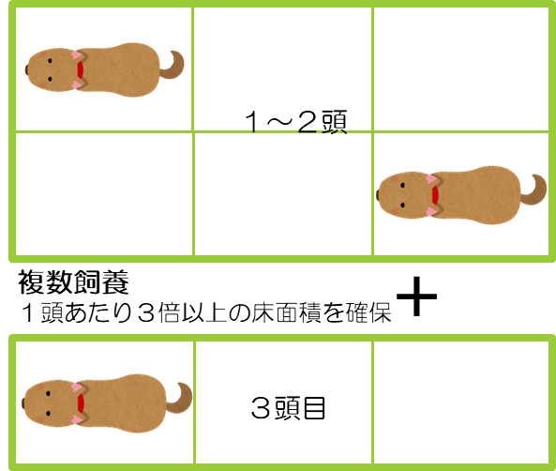

× 頭数

 | 基準となるケージ（分離型ケージ）の３倍×頭数以上の 床面積 |  |  |  |  | 基準となるケージ（分離型のケージ）×頭数以上の床面積
 |  |  |  |  |  | 最も体高のある個体の４倍以上の高さ
 | 最も体高のある個体の２倍以上の高さ |  |  |  |  | ２つ以上の棚を設け３段以上の構造

